Hoja1
Nombre | Descripción | Valor
Citación
Titulo | Nombre por el cual se conoce el conjunto de datos | Pista_de_Aterrizaje_L
Edición | Versión o Año de referencia | 2024
Forma de presentación | Modo de representación del conjunto de datos | Mapa vector
Descripción
Resumen | Descripción corta del conjunto de datos | Esta capa es una representación espacial de las pistas de aterrizaje que operan en los aeropuertos presentes en el departamento de Bolívar. Este producto se estructura con base en información del IGAC
Dominio espacial
Extensión geográfica | Descripción de los lugares o zonas geográficas cubiertas por el conjunto de datos | Esta capa cubre al departamento de Bolívar
Oeste | Límite oeste del conjunto de datos expresado en unidades de distancia planas. | 4751965.837
Este | Límite este del conjunto de datos expresado en unidades de distancia planas. | 4893477.1905
Norte | Límite norte del conjunto de datos expresado en unidades de distancia planas. | 2669125.2397
Sur | Límite sur del conjunto de datos expresado en unidades de distancia planas. | 2433897.3081
Nivel resolución | Escala, resolución, factor que indica la densidad del conjunto de datos. | 1:25.000
Muestra gráfica
Muestra gráfica | Ilustración gráfica del conjunto de datos la dirección del computador, trayectoria, nombre y extensión del archivo según la convención URL | 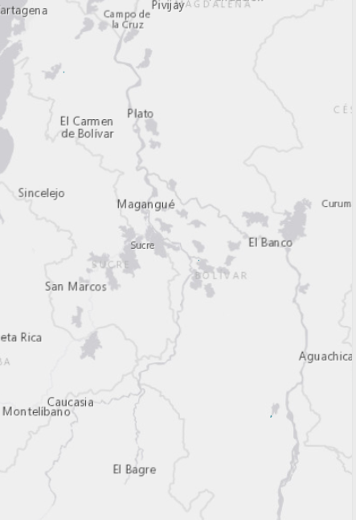
Ambiente de desarrollo | Descripción del ambiente nativo de desarrollo del conjunto de datos, incluyendo el software, versión, sistema operativo, nombre del archivo | ArcGIS 10.5
Fuente de información
Titulo | Título por el cual se conoce el conjunto de datos | Pista_de_Aterrizaje_L
Responsable | Información sobre la organización, dependencia o persona(s) que desarrolló o conoce el conjunto de datos. | IGAC 2022
Tipo de responsable | Tipo o función realizada por el responsable del conjunto de datos | Autor
Fecha | Fecha de publicación / disposición/ liberación del conjunto de datos | 2022-04-01
Forma de representación | Modo de representación del conjunto de datos. | Mapa vector
Descripción/Contribución | Descripción de la fuente e identificación de la información aportada | Esta capa es una representación espacial de las pistas de aterrizaje, las cuales están definidas en un campo de aviación o aeropuerto, utilizada para despegue y aterrizaje de aeronaves, estas para los aeropuertos que se encuentran dentro del territorio del departamento de Bolívar, la información se encuentra a escala 1:25.000
Representación espacial
Tipo de objetos | Geometría de los objetos espaciales vectoriales usados para representar los elementos geográficos en el conjunto de dato | Línea
Distribución
Tipo de producto | Ítem o Forma de presentación con la cual el distribuidor conoce el conjunto de datos | SHP
Responsabilidad | Redacción de la responsabilidad asumida por el distribuidor | POD Bolívar, 2024
Formato | Nombre del formato de transferencia de datos | Feature Class
Información del contenido | Descripción del contenido de los datos codificados en el formato y las unidades de distribución como mosaicos, capas, coberturas, etc., en que los datos están disponibles | Esta capa muestra una representación espacial de las pistas de aterrizaje, las cuales están definidas en un campo de aviación o aeropuerto, utilizada para despegue y aterrizaje de aeronaves, estas para los aeropuertos que se encuentran dentro del territorio del departamento de Bolívar, la información se encuentra a escala 1:25.000, la geometría utilizada para esta capa fue de tipo línea

